Modified
https://mostwiedzy.pl/en/open-research-data/vident-synth-a-synthetic-intra-oral-video-dataset-for-optical-flow-estimation,104035052152797-0

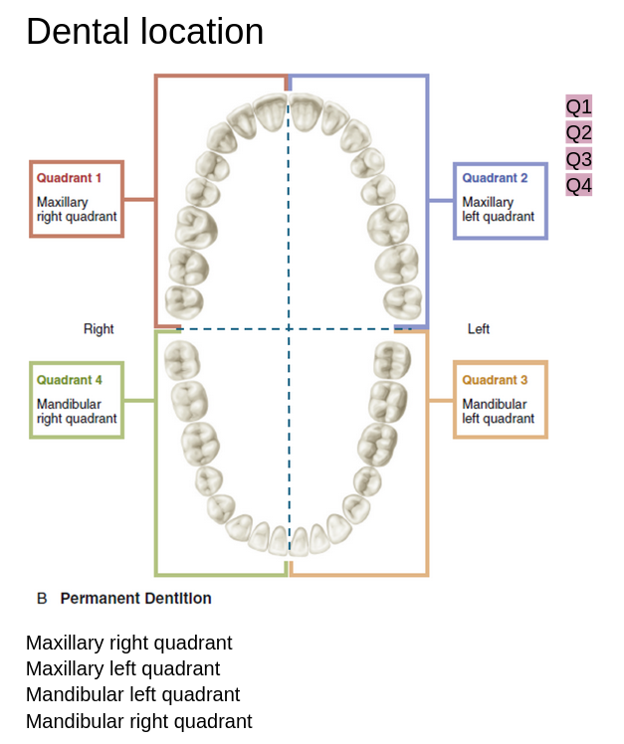
 |  |  |  |  | Categories
 | Segmented Videos | Vident-real Videos | #Frames | Specified Frames | Location
Validation (10) | 1 | 1 | 158 | 1-42 | Q3
 | 2 |  |  | 43-158 | Q3
 | 3 | 2 | 719 | 1-706 | Q4
 | 4 | 3 | 167 | 1-67 | Q4
 | 5 |  |  | 68-167 | Q4
 | 6 | 4 | 236 | 1-236 | Q2
 | 7 | 5 | 1250 | 1-515 | Q3
 | 8 |  |  | 516-1231 | Q3
 | 9 | 6 | 240 | 1-240 | Q2
 | 10 | 7 | 331 | 1-331 | Q2
 | 11 | 8 | 501 | 1-501 | Q1
 | 12 | 9 | 632 | 1-632 | Q3
 | 13 | 10 | 28 | 2026-01-28 | Q3

Train (65) | 1 | 1 | 888 | 1-120 | Q2
 | 2 |  |  | 121-342 | Q2
 | 3 |  |  | 343-888 | Q2
 | 4 | 2 | 174 | 1-174 | Q1
 | 5 | 3 | 394 | 1-394 | Q1
 | 6 | 4 | 868 | 1-868 | Q1
 | 7 | 5 | 285 | 1-285 | Q1
 | 8 | 6 | 343 | 1-343 | Q1
 | 9 | 7 | 632 | 1-632 | Q1
 | 10 | 8 | 486 | 1-486 | Q3
 | 11 | 9 | 2475 | 1-535 | Q3
 | 12 |  |  | 536-784 | Q3
 | 13 |  |  | 785-1275 | Q3
 | 14 |  |  | 1276-2475 | Q3
 | 15 | 10 | 497 | 1-497 | Q1
 | 16 | 11 | 176 | 1-176 | Q1
 | 17 | 12 | 151 | 1-151 | Q1
 | 18 | 13 | 1068 | 1-1068 | Q1
 | 19 | 14 | 1589 | 1-300 | Q1
 | 20 |  |  | 301-1589 | Q1
 | 21 | 15 | 84 | 1-84 | Q1
 | 22 | 16 | 778 | 1-502 | Q2
 | 23 |  |  | 503-778 | Q2
 | 24 | 17 | 253 | 1-253 | Q1
 | 25 | 18 | 1376 | 1-1376 | Q3
 | 26 | 19 | 430 | 1-430 | Q3
 | 27 | 20 | 3762 | 1-1512 | Q4
 | 28 |  |  | 1513-3762 | Q4
 | 29 | 21 | 1690 | 1-943 | Q1
 | 30 |  |  | 944-1127 | Q1
 | 31 |  |  | 1127-1690 | Q1
 | 32 | 22 | 386 | 1-386 | Q1
 | 33 | 23 | 1171 | 1-265 | Q4
 | 34 |  |  | 266-1171 | Q4
 | 35 | 24 | 130 | 1-130 | Q2
 | 36 | 25 | 315 | 1-315 | Q1
 | 37 | 26 | 257 | 1-257 | Q2
 | 38 | 27 | 180 | 1-180 | Q1
 | 39 | 28 | 730 | 1-730 | Q1
 | 40 | 29 | 1119 | 1-1119 | Q1
 | 41 | 30 | 2091 | 1-1175 | Q2
 | 42 |  |  | 1176-1794 | Q2
 | 43 |  |  | 1794-1982 | Q2
 | 44 |  |  | 1983-2091 | Q2
 | 45 | 31 | 482 | 1-482 | Q1
 | 46 | 32 | 116 | 1-116 | Q3
 | 47 | 33 | 48 | 1-48 | Q4
 | 48 | 34 | 700 | 1-700 | Q2
 | 49 | 35 | 461 | 1-461 | Q2
 | 50 | 36 | 890 | 1-890 | Q2
 | 51 | 37 | 1458 | 1-1458 | Q1
 | 52 | 38 | 12 | 2026-01-12 | Q4
 | 53 | 39 | 325 | 1-325 | Q2
 | 54 | 40 | 1053 | 1-326 | Q1
 | 55 | 41 | 61 | 1-61 | Q3
 | 56 | 42 | 23 | 2026-01-23 | Q2
 | 57 | 43 | 2041 | 2041-01-01 | Q1
 | 58 | 44 | 676 | 1-278 | Q1
 | 59 |  |  | 279-676 | Q1
 | 60 | 45 | 683 | 1-683 | Q2
 | 61 | 46 | 362 | 1-362 | Q2
 | 62 | 47 | 253 | 1-253 | Q2
 | 63 | 48 | 1118 | 1-1118 | Q2
 | 64 | 49 | 1716 | 1-1716 | Q1
 | 65 | 50 | 1127 | 1-1127 | Q1
 | 66 | 51 | 585 | 1-585 | Q2
 | 67 | 52 | 144 | 1-144 | Q2
 | 68 | 53 | 495 | 1-495 | Q2
 | 69 | 54 | 1338 | 1-1338 | Q3
 | 70 | 55 | 201 | 1-201 | Q1
 | 71 | 56 | 542 | 1-542 | Q4
 | 72 | 57 | 811 | 1-811 | Q2
 | 73 | 58 | 378 | 1-378 | Q1
 | 74 | 59 | 1113 | 1-1113 | Q2
 | 75 | 60 | 561 | 1-561 | Q1
 | 76 | 61 | 763 | 1-763 | Q1
 | 77 | 62 | 945 | 1-945 | Q1
 | 78 | 63 | 1488 | 1-1396 | Q1
 | 79 |  |  | 1397-1488 | Q1
 | 80 | 64 | 263 | 1-263 | Q2
 | 81 | 65 | 828 | 1-828 | Q4

65 + 10 + 25
Test (25) | 1 | 1 | 548 | 1-548 | Q1
 | 2 | 2 | 374 | 1-374 | Q2
 | 3 | 3 | 228 | 1-228 | Q1
 | 4 | 4 | 302 | 1-302 | Q1
 | 5 | 5 | 342 | 1-342 | Q1
 | 6 | 6 | 624 | 1-624 | Q3
 | 7 | 7 | 1131 | 1-1131 | Q3
 | 8 | 8 | 1225 | 1-1225 | Q4
 | 9 | 9 | 610 | 1-610 | Q1
 | 10 | 10 | 427 | 1-427 | Q1
 | 11 | 11 | 797 | 1-797 | Q1
 | 12 | 12 | 328 | 1-328 | Q2
 | 13 | 13 | 824 | 1-824 | Q4
 | 14 | 14 | 897 | 1-897 | Q2
 | 15 | 15 | 313 | 1-313 | Q1
 | 16 | 16 | 184 | 1-184 | Q2
 | 17 | 17 | 428 | 1-428 | Q2
 | 18 | 18 | 345 | 1-345 | Q4
 | 19 | 19 | 1535 | 1-1535 | Q1
 | 20 | 20 | 2083 | 1-1502 | Q1
 | 21 |  |  | 1503-2083 | Q1
 | 22 | 21 | 888 | 1-888 | Q2
 | 23 | 22 | 42 | 1-42 | Q2
 | 24 | 23 | 382 | 1-382 | Q1
 | 25 | 24 | 131 | 1-131 | Q2
 | 26 | 25 | 1929 | 1-1282 | Q1
 | 27 |  |  | 1283-1929 | Q1

